data aset IKNB
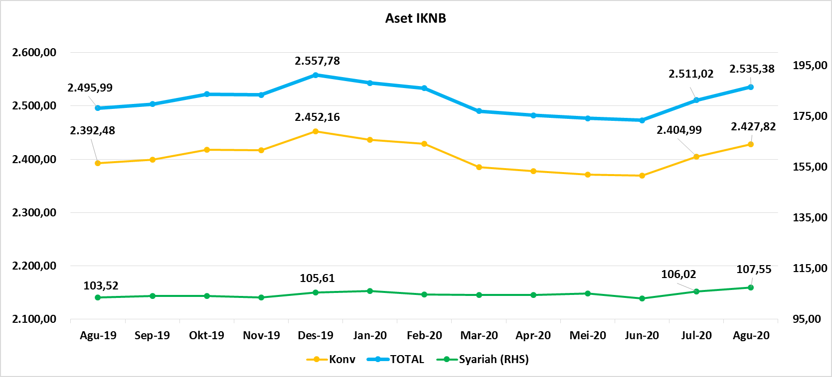
ASET INDUSTRI KEUANGAN NON BANK |  |  |  | ASET INDUSTRI KEUANGAN NON BANK

 |  |  | dalam triliun Rp |  |  |  | dalam miliar Rp
Komponen | Agustus 2020 |  | Total | Komponen | Agustus 2020 |  | Total
 | Konvensional | Syariah |  |  | Konvensional | Syariah
Asuransi | 1,331.76 | 41.76 | 1,373.52 | Asuransi | 1,331,761.96 | 41,755.34 | 1,373,517.30
Asuransi Jiwa | 522.11 | 33.56 | 555.67 | Asuransi Jiwa | 522,114.14 | 33,559.04 | 555,673.18
Asuransi Umum | 164.56 | 6.02 | 170.58 | Asuransi Umum | 164,562.34 | 6,017.14 | 170,579.48
Reasuransi | 26.62 | 2.18 | 28.80 | Reasuransi | 26,618.87 | 2,179.17 | 28,798.03
Asuransi Wajib | 130.25 | - | 130.25 | Asuransi Wajib | 130,253.55 | - | 130,253.55
Asuransi Sosial (BPJS) | 488.21 | - | 488.21 | Asuransi Sosial (BPJS) | 488,213.05 | - | 488,213.05
Lembaga Pembiayaan | 565.12 | 25.76 | 590.88 | Lembaga Pembiayaan | 565,118.31 | 25,760.20 | 590,878.51
Perusahaan Pembiayaan | 459.86 | 18.77 | 478.63 | Perusahaan Pembiayaan | 459,860.29 | 18,771.53 | 478,631.83
Modal Ventura | 16.39 | 2.68 | 19.08 | Modal Ventura | 16,392.28 | 2,683.98 | 19,076.26
PP Infrastruktur | 88.87 | 4.30 | 93.17 | PP Infrastruktur | 88,865.74 | 4,304.68 | 93,170.42
Dana Pensiun | 297.84 | 1.76 | 299.60 | Dana Pensiun | 297,839.63 | 1,762.07 | 299,601.71
DPPK-PPMP | 160.52 | 0.37 | 160.89 | DPPK-PPMP | 160,520.28 | 366.17 | 160,886.45
DPPK-PPIP | 36.14 | 0.10 | 36.25 | DPPK-PPIP | 36,144.98 | 102.46 | 36,247.44
DPLK | 101.17 | 1.29 | 102.47 | DPLK | 101,174.37 | 1,293.44 | 102,467.82
LKK | 216.34 | 37.72 | 254.06 | LKK | 216,343.72 | 37,718.10 | 254,061.82
1. LPEI | 86.62 | 13.17 | 99.80 | 1. LPEI | 86,622.99 | 13,173.50 | 99,796.49
2. Pergadaian | 59.96 | 11.15 | 71.11 | 2. Pergadaian | 59,957.10 | 11,154.38 | 71,111.48
3. Lembaga Penjamin | 20.86 | 2.63 | 23.50 | 3. Lembaga Penjamin | 20,861.93 | 2,633.57 | 23,495.50
4. PT SMF (Persero) | 29.12 | 4.02 | 33.14 | 4. PT SMF (Persero) | 29,119.34 | 4,022.66 | 33,142.00
5. PT PNM (Persero) | 17.32 | 6.73 | 24.05 | 5. PT PNM (Persero) | 17,318.63 | 6,733.99 | 24,052.61
6. PT Danareksa (Persero) | 2.46 | - | 2.46 | 6. PT Danareksa (Persero) | 2,463.74 | - | 2,463.74
Jasa Penunjang | 12.99 | - | 12.99 | Jasa Penunjang | 12,990.53 | - | 12,990.53
Pialang Asuransi | 8.16 | - | 8.16 | Pialang Asuransi | 8,159.95 | - | 8,159.95
Pialang Reasuransi | 4.83 | - | 4.83 | Pialang Reasuransi | 4,830.58 | - | 4,830.58
LKM | 0.65 | 0.49 | 1.14 | LKM | 650.00 | 490.00 | 1,140.00
Fintech | 3.12 | 0.06 | 3.19 | Fintech | 3,120.53 | 64.97 | 3,185.50
TOTAL | 2,427.82 | 107.55 | 2,535.38 | TOTAL | 2,427,824.68 | 107,550.69 | 2,535,375.37

Keterangan :
Data aset LKM menggunakan data Kuartal II 2020.
Data aset Jasa Penunjang menggunakan data Semester I 2020
 |  |  |  |  |  |  | triliun Rp

Pelaku IKNB
JUMLAH PELAKU
INDUSTRI KEUANGAN NON BANK

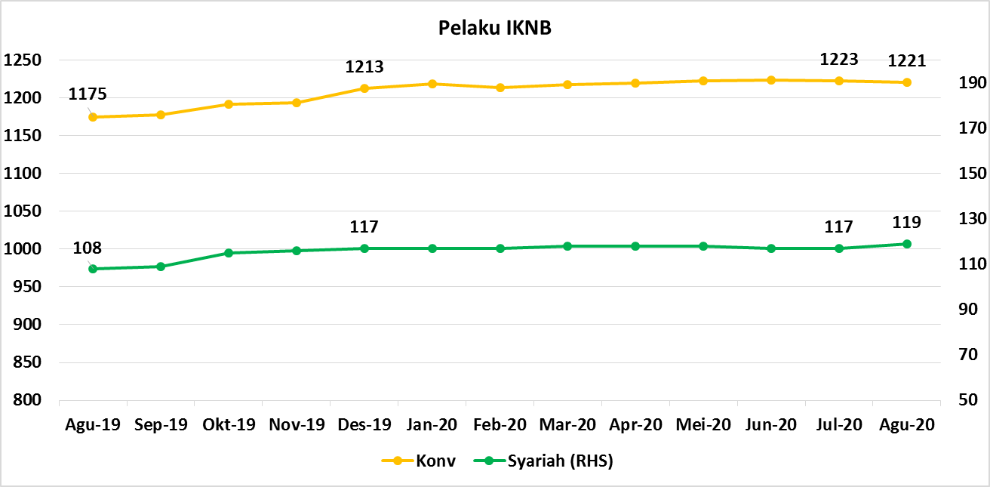
Komponen | Agustus 2020 |  | Total
 | Konvensional | Syariah*
Asuransi | 139 | 13 | 152
Asuransi Jiwa | 54 | 7 | 61
Asuransi Umum | 74 | 5 | 79
Reasuransi | 6 | 1 | 7
Asuransi Wajib | 3 | 0 | 3
Asuransi Sosial (BPJS) | 2 | - | 2
Lembaga Pembiayaan | 236 | 9 | 245
Perusahaan Pembiayaan | 177 | 5 | 182
Modal Ventura | 57 | 4 | 61
PP Infrastruktur | 2 | 0 | 2
Dana Pensiun | 216 | 4 | 220
DPPK-PPMP | 150 | 2 | 152
DPPK-PPIP | 43 | 1 | 44
DPLK | 23 | 1 | 24
LKK | 110 | 5 | 115
1. LPEI | 1 | - | 1
2. Pergadaian | 85 | 3 | 88
Berizin | 47 | 2 | 49
Terdaftar dan sedang memproses izin | 38 | 1 | 39
3. Lembaga Penjamin | 21 | 2 | 23
4. PT SMF (Persero) | 1 | - | 1
5. PT PNM (Persero) | 1 | - | 1
6. PT Danareksa (Persero) | 1 | - | 1
Jasa Penunjang IKNB | 228 | - | 228
1. Perusahaan Pialang Asuransi | 160 | - | 160
2. Perusahaan Pialang Reasuransi | 42 | - | 42
3. Perusahaan Penilai Kerugian Asuransi | 26 | - | 26
LKM | 146 | 77 | 223
Izin Penuh | 138 | 77 | 215
Izin Bersyarat | 8 | - | 8
Fintech | 146 | 11 | 157
Berizin | 31 | 2 | 33
Terdaftar | 115 | 9 | 124
TOTAL | 1,221 | 119 | 1,340

Keterangan :
*Data Full Fledge Syariah

